Sheet1
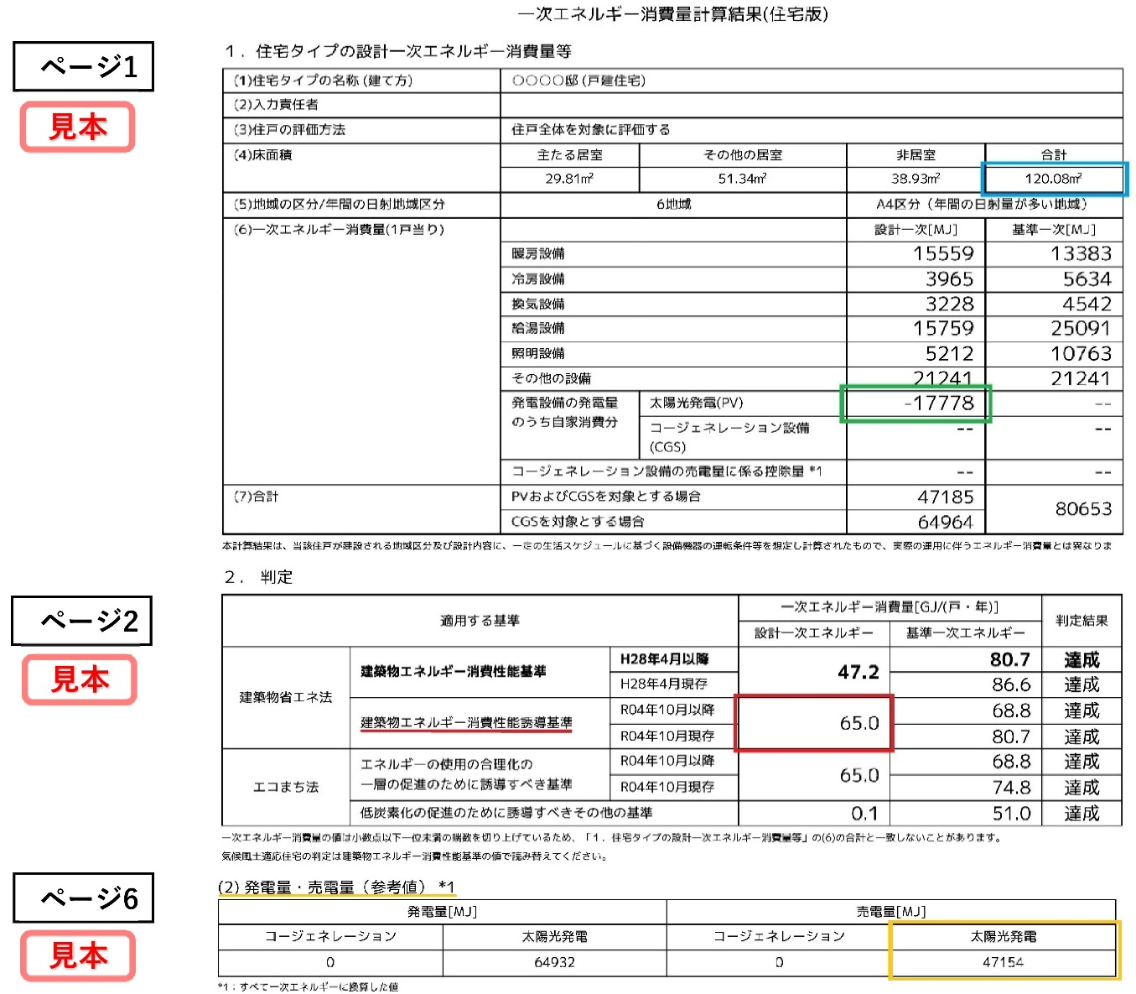
『5-2 一次エネルギー消費量等級』の明示数値計算書
※等級6、7、8 に限る の枠に設計した住宅の数値を入力してください

■ | 床面積合計値 |  | 120.08 | ㎡ | 青色四角の数値

■ | 発電設備の発電量（自家消費分）太陽光発電（PV） |  | 17778 | MJ | 緑色四角の数値
 |  |  |  |  | （※マイナスは入力しない）

■ | 設計一次エネ消費量（誘導基準） |  | 65.0 | GJ/（戸・年） | 赤色四角の数値

■ | 発電設備の発電量（売電分） |  | 47154 | MJ | 黄色四角の数値

■ | 発電設備の発電量（自家消費分+売電分） |  | 64932 | MJ
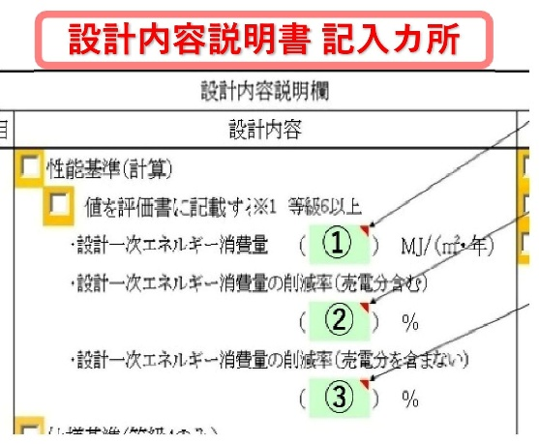
①
□ | 床面積当たりの設計一次エネ消費量 | ① | 542
 |  |  | MJ/（㎡・年）
□ | エネ利用効率化設備による一次エネの削減量
②
 | （自家消費分） | ② | 27
 |  |  | ％
③
□ | エネ利用効率化設備による一次エネの削減量
 | （自家消費分+売電分） | ③ | 99
 |  |  | ％
株式会社 兵庫確認検査機構 Ver.1.0

